Hoja1
 |  |  |  |  |  | 1 igual oh mayor 0
Compuerta OR |  |  |  | formula = X1*W1+X2*W2+b |  | 0 menor a 0
 |  |  |  | W1 | 0.8
 |  |  |  | W2 | 0.7
 |  |  |  | b | -0.6
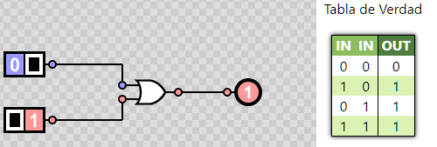
Caracteristicas |  | Valor objetivo
1 0's en una publicacion | reacciones en publicaciones | interes en pagina
0 | 0 | 0 | -0.6000
1 | 0 | 1 | 0.1000
0 | 1 | 1 | 0.9000
1 | 1 | 1 | 0.9000

Compuerta AND |  |  |  | formula = X1*W1+X2*W2+b |  | 1 igual oh mayor 0
 |  |  |  | W1 | 0.8 | 0 menor a 0
 |  |  |  | W2 | 0.7
 |  |  |  | b | -0.6
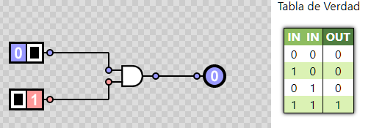
Caracteristicas |  | Valor objetivo
1 0's en una publicacion | reacciones en publicaciones | interes en pagina
0 | 0 | 0 | -0.6000
1 | 0 | 0 | -0.6000
0 | 1 | 0 | 0.2000
1 | 1 | 1 | 0.9000

 | Compuerta NOT

Compuerta NOT |  |  |  | formula = X1*W1+X2*W2+b
 |  |  |  | W1 | 0.8 | 1 igual oh mayor 0
 |  |  |  | W2 | 0.7 | 0 menor a 0
 |  |  |  | b | -0.6
Caracteristicas |  | Valor objetivo
1 0's en una publicacion | reacciones en publicaciones | interes en pagina
0 | 0 | 1 | 0.1000
0 | 1 | 1 | 0.9000

 | compuerta XOR

compuerta XOR |  |  |  | formula = X1*W1+X2*W2+b
 |  |  |  | W1 | 0.8
 |  |  |  | W2 | 0.7
 |  |  |  | b | -0.6 | 1 igual oh mayor 0
Caracteristicas |  | Valor objetivo |  |  |  | 0 menor a 0
1 0's en una publicacion | reacciones en publicaciones | interes en pagina
0 | 0 | 0 | -0.6000
1 | 0 | 1 | 0.1000
0 | 1 | 1 | 0.9000
1 | 1 | 1 | 0.9000

